涉及客户
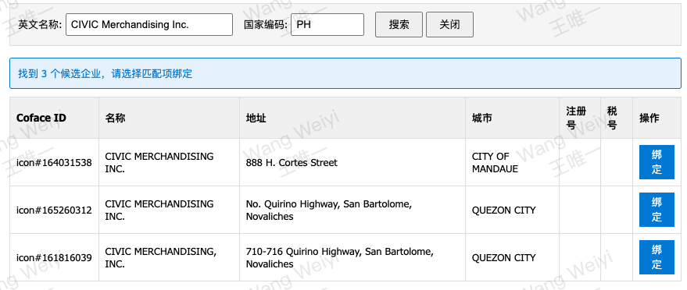
SAP编码 | 客户名称 | 客户类型 | 出现来源 | Coface代码 | 绑定Coface代码 | 计划匹配的评分卡 | 实际客户主数据类型 | 实际会匹配的评分卡 | 能匹配的 | 判断为新客原因 | 备注
200000156 | Sunway Marketing Sdn Bhd | 经销商 | 在外 / 销售 / 回款 | 164031956 | 已绑定 | 老经销商 | 三一终端客户/等级空 | BC级老客户
200001366 | Civic Merchandising,, Inc.. | 经销商 | 在外 / 销售 / 回款 | 164031539 | Coface有3条，但code均不匹配 | 老经销商 | 三一终端客户/等级空 | BC级老客户
200001384 | TCE Service and Equipment JSC | 经销商 | 在外 / 销售 / 回款 | 164275062 | Coface无记录 | 老经销商 | 三一终端客户/其他 | BC级老客户
200006456 | LTE Concrete solutions inc | 经销商 | 在外 / 销售 / 回款 | 161516017 | 已绑定 | 新经销商 | 直销/等级空 | BC级老客户
200024682 | Turbo Fly Machine Engineering limited | 经销商 | 在外 / 销售 / 回款 | 164275061 | 已绑定 | 新经销商 | 直销/等级空 | BC级新客户
200025219 | ENTER Engineering PTE. LTD Olmaliq | S级大客户 | 在外 |  |  | SA级老客户 | 集团大客户/等级空 | BC级新客户 |  | 无订单记录 | 有在外
200036176 | MaxCrane Machinery Co., Ltd. | 经销商 | 在外 / 回款 |  |  | 老经销商 | 三一终端客户/钻 | SA级老客户
200037577 | Pt.sany Makmur Perkasa | 经销商 | 在外 / 销售 / 回款 | 159454536 | Coface无记录 | 老经销商 | 三一终端客户/钻 | SA级老客户
200045258 | Leadway Heavy Machinery Co., Ltd. | 经销商 | 在外 / 销售 / 回款 |  |  | 老经销商 | 直销/等级空 | BC级新客户 |  | 无订单记录
200045272 | China Wealth Hongkong Machine Limit | 经销商 | 在外 / 销售 / 回款 | 164063843 | 主数据国家编码Hong Kong，Coface不支持 | 老经销商 | 直销/等级空 | BC级新客户 |  | 无订单记录
200047079 | Zhongwang Machineries Philippines Inc. | 经销商 | 在外 / 销售 / 回款 | 161500451 | 主数据国家编码Philippines，Coface不支持 | 老经销商 | 三一终端客户/其他 | BC级老客户
200047692 | Ten-league Engineering && Technology | 经销商 | 回款 | 161500645 |  | 老经销商 | 集团大客户/等级空 | BC级老客户
200051662 | Vietnam Fuli Machinery Company Limited | 经销商 | 在外 / 销售 / 回款 | 161542725 | 已绑定，但这个SAP编码不对，找不到，根据客户名称找到了3个主数据 | 老经销商 | 三一终端客户/等级空 | BC级老客户
200054124 | Civic Merchandising,, Inc.. | 经销商 | 回款 | 164031539 | 主数据国家编码Philippines，Coface不支持 | 老经销商 | 三一终端客户/等级空 | BC级老客户
200054880 | Minmetals Kazakhstan LLP | 经销商 | 在外 / 回款 | 111510231 | 已绑定 | 老经销商 | 三一终端客户/其他 | BC级新客户 |  | 无订单记录
200058542 | PREMIER HEAVY EQUIPMENT INC | 经销商 | 在外 / 销售 / 回款 |  |  | 老经销商 | 三一终端客户/等级空 | BC级老客户
200058684 | Anteng Heavy Machinery Corp. | 经销商 | 销售 / 回款 | 161516020 | 已绑定 | 老经销商 | 三一终端客户/等级空 | BC级老客户
200068077 | JT Machinery Sdn. Bhd. | 经销商 | 在外 / 销售 / 回款 |  |  | 老经销商 | 集团大客户/等级空 | BC级老客户
200074014 | Zhongwang Machineries Philippines Inc. | 经销商 | 在外 / 销售 / 回款 | 161500451 | 主数据国家编码Philippines，Coface不支持 | 待核 | ⚠️档案不存在 | 待核
200075521 | Enter Machinaries Service | S级大客户 | 在外 | 164069505 | Coface无记录 | SA级老客户 | 集团大客户/其他 | BC级新客户 |  | 无订单记录 | 有在外
200102328 | Pt.. Jakarta International Machine Centre | A级大客户 | 在外 / 销售 / 回款 | 164034482 | Coface有1条，但code不匹配 | SA级老客户 | 直销/银 | BC级老客户
200106522 | PT. Karunia Permai Sentosa | A级大客户 | 回款 | 156438784 | 已绑定 | SA级老客户 | 集团大客户/等级空 | BC级老客户
200123135 | Pt Lixing Labour Service | A级大客户 | 在外 / 回款 | 164041398 | 已绑定 | SA级老客户 | 集团大客户/等级空 | BC级新客户 |  | 无订单记录 | 有在外
200124091 | Farovon-yol Servis | S级大客户 | 在外 | 164069390 | 已绑定 | SA级老客户 | 集团大客户/等级空 | BC级新客户 |  | 无订单记录 | 有在外
200125466 | Pt Buka Bumi Konstruksi | S级大客户 | 在外 / 回款 |  |  | SA级老客户 | 集团大客户/其他 | BC级老客户
200125567 | Pt.. Sinar Bintang Mulia | A级大客户 | 回款 | 164034827 | 已绑定 | SA级老客户 | 三一终端客户/等级空 | BC级老客户
200139217 | PREMIER HEAVY EQUIPMENT INC | 经销商 | 在外 / 销售 / 回款 |  |  | 老经销商 | 三一终端客户/等级空 | BC级老客户
210031820 | Pt.. Malachite International Mining | S级大客户 | 在外 / 销售 |  |  | SA级老客户 | 集团大客户/钻 | SA级老客户
210032955 | HLM Machinery Sdn. Bhd. | 经销商 | 在外 / 销售 / 回款 | 161534781 | 已绑定 | 老经销商 | 集团大客户/等级空 | BC级老客户
210036332 | Pt.. Trans Layanan Halmahera | S级大客户 | 回款 | 145364870 | 找不到客户永青集團有限公司 | SA级老客户 | 集团大客户/钻 | SA级老客户 | ✅ | 根据永青匹配导入
210088045 | Pt.. Cahaya Mitra Perkasa | S级大客户 | 回款 |  |  | SA级老客户 | 三一终端客户/等级空 | BC级老客户
210115228 | Pt.. Sinar Bintang Mulia | A级大客户 | 回款 | 164034827 | 已绑定 | SA级老客户 | 集团大客户/等级空 | BC级老客户

